Exercice VO séquencé
METTRE UN ESCALIER A L'ABRI DES FUMEES

SITUATIONS | Feu situé dans un volume adjacent Escalier non enfumé

OBJECTIFS VO | PROTEGER

TECHNIQUES OPS | RECLOISONNEMENT MISE EN SURPRESSION

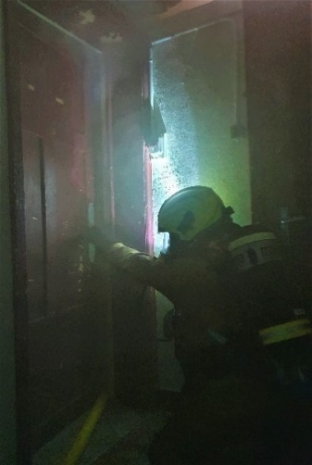
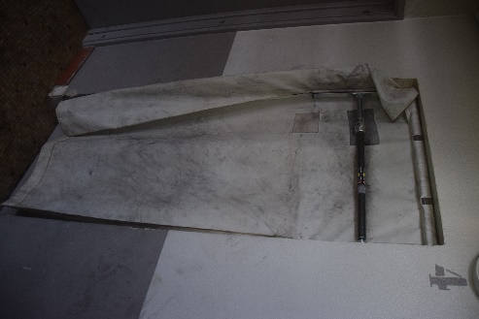
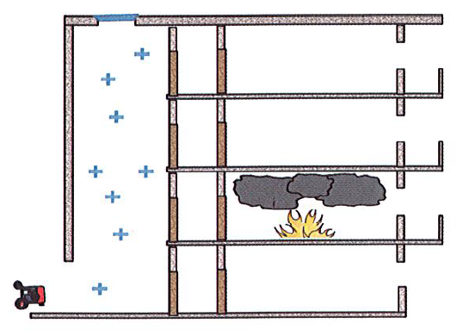

UTILISATION des INSTALLATION de DESENFUMAGE | NEGATIF pour les SP

ATTENTION !!!
Si le feu n’est pas recloisonné, la pression positive risque d’alimenter le feu en air et d’accélérer la propagation des fumées dans l’escalier.

Exercice VO séquencé (2)
METTRE UN ESCALIER A L'ABRI DES FUMEES

SITUATIONS | Feu situé dans un volume adjacent Escalier enfumé

OBJECTIFS VO | DESENFUMER

TECHNIQUES OPS | RECLOISONNEMENT DEF NATUREL DEF PRESSION POSITIVE

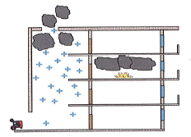
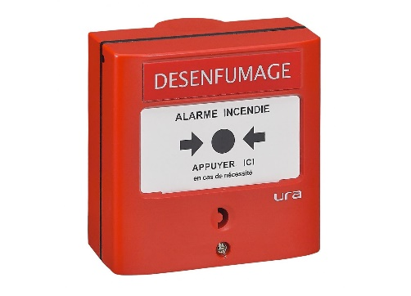

UTILISATION des INSTALLATION de DESENFUMAGE | POSITIF pour les SP

ATTENTION !!!
L’utilisation de la pression positive peut générer des contraintes (augmentation de la puissance du feu s’il n’est pas recloisonné, accumulation de fumées dans les gaines techniques et les faux-plafonds, sorties de fumées par les cadres de portes ou de fenêtres, etc…). Le désenfumage par pression positive doit donc être nécessaire et est réalisé en complément d’un désenfumage naturel jugé insuffisant.
Si le feu n’est pas recloisonné, la pression positive risque d’alimenter le feu en air et d’accélérer la propagation des fumées dans l’escalier.

Cas particuliers 1
METTRE UN ESCALIER A L'ABRI DES FUMEES

SITUATIONS | Feu situé dans un volume adjacent Escalier enfumé

OBJECTIFS VO | DESENFUMER

TECHNIQUES OPS | DEF NATUREL DEF PRESSION POSITIVE

Certains escaliers ne comportent pas d’installations fixes de désenfumage. C’est notamment le cas de
bâtiments anciens ou de bâtiments de faible hauteur. Le COS devra alors envisager la création d’un sortant
au dernier niveau (ou à défaut le plus haut possible) soit directement dans la cage d’escalier, soit dans un
volume adjacent à l’escalier (local, appartement, couloir, etc…).

UTILISATION des INSTALLATION de DESENFUMAGE | POSITIF pour les SP

ATTENTION !!!
L’utilisation de la pression positive peut générer des contraintes (augmentation de la puissance du feu s’il n’est pas recloisonné, accumulation de fumées dans les gaines techniques et les faux-plafonds, sorties de fumées par les cadres de portes ou de fenêtres, etc…). Le désenfumage par pression positive doit donc être nécessaire et est réalisé en complément d’un désenfumage naturel jugé insuffisant.
Si le feu n’est pas recloisonné, la pression positive risque d’alimenter le feu en air et d’accélérer la propagation des fumées dans l’escalier.

Cas particuliers 2
METTRE UN ESCALIER A L'ABRI DES FUMEES

SITUATIONS | Feu situé dans un volume adjacent Escalier enfumé

OBJECTIFS VO | DESENFUMER

TECHNIQUES OPS | DEF NATUREL DEF PRESSION POSITIVE

VENT

Création d’un autre sortant par l’ouverture ou le forcement de fenêtres situées au dernier niveau de l’escalier et sur une autre façade.
Création d’un autre sortant par l’ouverture de fenêtres situées dans un local adjacent au dernier niveau et sur une autre façade. Attention !!! Le local adjacent sera dégradé.

UTILISATION des INSTALLATION de DESENFUMAGE | POSITIF pour les SP

ATTENTION !!!
Lorsqu’un vent fort contraint la sortie des fumées (c’est notamment le cas si le sortant est situé sur une façade exposée), le COS devra envisager la création d’un autre sortant au dernier niveau (ou à défaut le plus haut possible) et sur une autre façade soit directement dans la cage d’escalier, soit dans un volume adjacent (local, appartement, couloir, etc…).

Exercice VO séquencé (3)
METTRE UN ESCALIER A L'ABRI DES FUMEES

SITUATIONS | Feu situé dans l'escalier

OBJECTIFS VO | ATTAQUER

TECHNIQUES OPS | (DESENFUMER) ATTAQUER par ETB

Lorsque le feu est situé dans l’escalier, la mise à l’abri de l’escalier nécessite d’Attaquer le feu le plus rapidement possible afin de réaliser l’extinction et de stopper le dégagement de fumées. Dans cette situation, l’engagement du BAT peut être facilité par l’utilisation des installations fixes de désenfumage.

Dans ce cas, le désenfumage de l’escalier par pression positive ne sera pas réalisé. Cette configuration (dénommée « attaque en pression positive ») nécessite une formation spécifique, une importante coordination entre tous les intervenants et induit l’augmentation de la puissance du feu.

UTILISATION des INSTALLATION de DESENFUMAGE | AVANTAGES | INCONVENIENTS
 | VISIBILITE +++ CHALEUR --- DIMINUTION du RISQUE de FGI par EVACUATION des GAZ | PUISSANCE +++ ARRIVEE D'AIR +++ PROPAGATION +++

